Sheet2
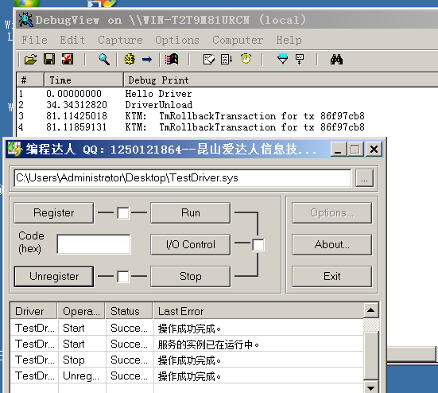
1）安装visual studio 20xx、wdk 版本对应即可

2）选择 "Empty WDM Driver"，并配置项目属性(注意将项目中的inf文件删除)

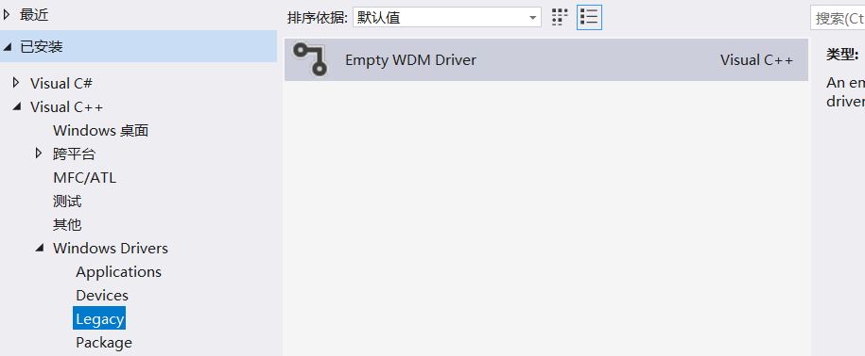
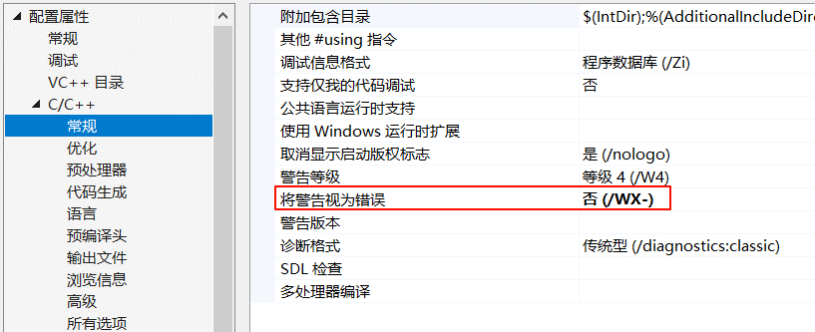

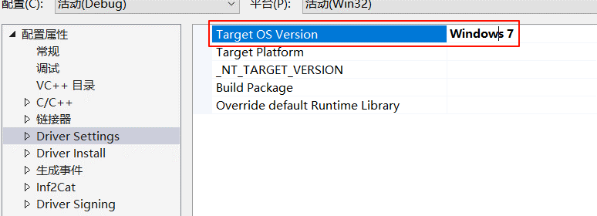

3）源码
#include <ntifs.h>
// 导入<wdm.h>也是一样的
//#include <wdm.h>
VOID DriverUnload(_In_ struct _DRIVER_OBJECT *DriverObject)
{
DbgPrint("DriverUnload\n");
}
// 按C语言风格生成入口点函数 _DriverEntry@8
extern "C" NTSTATUS DriverEntry(PDRIVER_OBJECT pDriver,PUNICODE_STRING pReg)
{
// 输出函数
DbgPrint("Hello Driver\n");
// 下断点
DbgBreakPoint();
// 卸载函数
pDriver->DriverUnload = DriverUnload;
return STATUS_SUCCESS;
}

 | 注意: 若是不加 'extern "C" ' 会报错

 | _DriverEntry@8是C语言生成的函数名，而我们的文件名是cpp，使用的是c++编译器进行编译的，

 | 入口点是GsDriverEntry函数，可以修改为DriverEntry

4）生成结果，注册是指项注册表中写入数据，停止需要指定卸载函数

Sheet3
1）为什么驱动断点时，会在windbg中显示源码呢
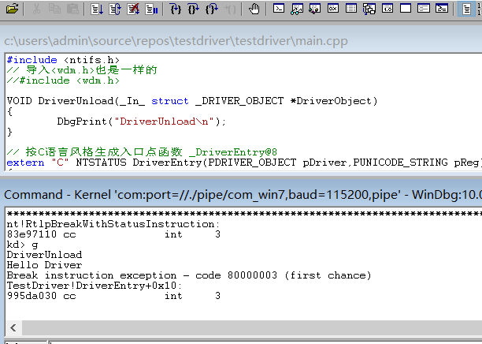
 | 主要是在这个sys文件中的调试目录中 记录了该文件的pdb文件路径
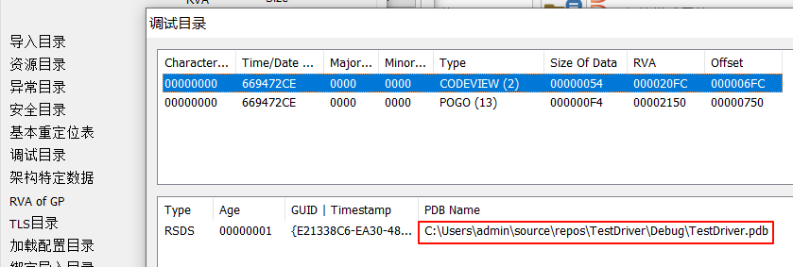

 | 它记录了编译时的源代码信息、调试信息以及编译器生成的元数据
 | 编译时尽量擦除

2）查看驱动对象 pDriver
kd> dt pDriver
Local var @ 0x807ea9e0 Type _DRIVER_OBJECT*
0x8744c2f0
+0x000 Type : 0n4
+0x002 Size : 0n168
+0x004 DeviceObject : (null)
+0x008 Flags : 2
+0x00c DriverStart : 0x9940b000 Void // sys文件在内存中的基址
+0x010 DriverSize : 0x6000 // sys文件内存对齐后大小
+0x014 DriverSection : 0x874e0ac0 Void // 驱动链表
+0x018 DriverExtension : 0x8744c398 _DRIVER_EXTENSION // 驱动拓展，后面进行驱动隐藏有用
+0x01c DriverName : _UNICODE_STRING "\Driver\TestDriver" // 驱动名称
+0x024 HardwareDatabase : 0x84188250 _UNICODE_STRING "\REGISTRY\MACHINE\HARDWARE\DESCRIPTION\SYSTEM" // 驱动注册表路径
+0x028 FastIoDispatch : (null)
+0x02c DriverInit : 0x9940f000 long TestDriver!GsDriverEntry+0 // 入口点
+0x030 DriverStartIo : (null)
+0x034 DriverUnload : 0x9940c000 void TestDriver!DriverUnload+0 // 驱动卸载函数
+0x038 MajorFunction : [28] 0x83ed1da3 long nt!IopInvalidDeviceRequest+0

3）驱动注册中路径及其相关项
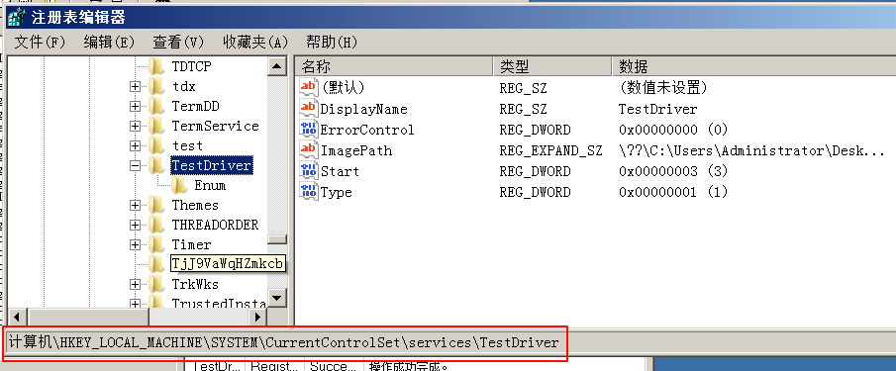

 |  | Start为驱动启动类型，0 随开机启动，1 随内核初始化启动，2 登陆后启动，3 手动加载，4 禁用
 |  | Type为驱动类型，1 服务类型

